CAMBIO PATRIMONIO
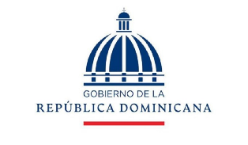

PRESIDENCIA DE LA REPUBLICA DOMINICANA
CONSEJO NACIONAL DE DISCAPACIDAD
ESTADO DE CAMBIO DE ACTIVO NETO/PATRIMONIO
AL 30 DE JUNIO 2022 Y 30 DE JUNIO 2021
(VALORES RD$)

 |  | Capital Aportado | Cambios en Políticas Contables | Revaluación | Resultados Acumulados | Total Activos Netos/Patrimonio

 | Saldo al 31 diciembre 2020 | 8,745,735 |  |  | 134,625,629 | 143,371,364
 | Cambio en políticas contables
 | Revaluación de Propiedad, planta y equipo
 | Ajuste al patrimonio |  |  |  |  | -
 | Resultado del período |  |  |  | 35,775,580 | 35,775,580
 | Saldo 30 de junio 2021 | 8,745,735 |  |  | 170,401,209 | 179,146,944

 | Saldo al 31 de diciembre 2021 | 8,745,735 |  |  | 187,286,752 | 196,032,487
 | Cambio en políticas contables
 | Revaluación de Propiedad, planta y equipo
 | Efecto del gasto de depreciación de los activos revaluados
 | Ajuste al patrimonio
 | Resultado del período |  |  |  | 17,519,593 | 17,519,593
 | Saldo al 30 de Junio 2022 | 8,745,735 |  |  | 204,806,345 | 213,552,080

 | Osvaldo Antonio Canario Montero |  |  | Victor Valdez Rodriguez
 | Director Ejecutivo |  |  | Director Administrativo y Financiero

 | Mercedes Yolanda Pujols |  |  | Dilenia de Jesus
 | Contadora |  |  | Encargada Financiera Interina

